Maske
Alle Maße in cm, ohne Nahtzugaben |  | 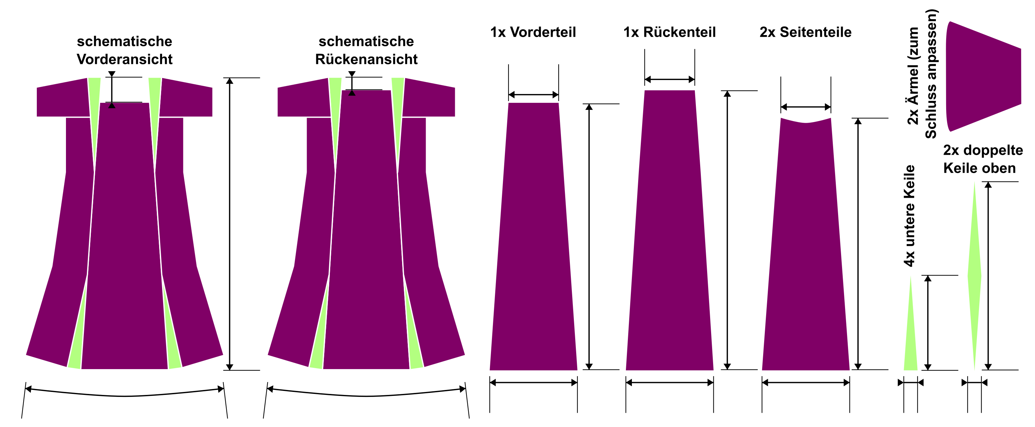
Angaben | Körpergröße
 | maximaler Brust- oder Oberbauchumfang
Ergebnisse: Maße der Einzelteile (ausgenommen Ärmel) | vorderes Mittelteil
 | Länge
 | Breite oben
 | Breite unten
 | hinteres Mittelteil
 | Länge
 | Breite oben
 | Breite unten
 | Seitenteile (umschreibendes Rechteck)
 | Länge
 | Breite oben
 | Breite unten
 | Keile unten
 | Breite
 | Länge
 | doppelte Keile oben
 | Breite
 | Länge
weitere Ergebnisse | Vertikale Abstände von der Schulterlinie bis zur Oberkante der Vorder-, Hinter- und Seitenteile
 | Schulterlinie bis Oberkante Vorderteil
 | Schulterlinie bis Oberkante Hinterteil
 | Schulterlinie bis Oberkante Seitenteil
 | Gesamtmaße des Kleides
 | Länge von Schulterlinie bis Saum
 | Umfang unten entlang des Saumes
 | halber Umfang unten entlang des Saumes
 | Umfang des Halsausschnitts
http://buschbacher.at/kleid.html

